БП-рус
 | Бизнес план
 | Переработка вермикулита
1 | Проект
 | Цель проекта | Добыча вермикулитовой руды и производство изделий из него
 | Стоимость проекта, $ | $1,335,788
 | Выручка при полной мощности, $ | $2,784,561
 | Спрос на продукцию проекта на рынке, $ | $206,386,072
 | Срок окупаемости (DPP) (месяц) | 57
 | Место размещения проекта | Караузякский район Республика Каракалпакстан
 | Инициатор проекта (местный инвестор) | ООО "БОСТОН ТАЛК"
 | Дата создания компании, юридический адрес, существующей деятельности компании, ФИО Руководителей и главбуха, контакты | 12.01.2021 йил. Республика Каракалпакстан,район Караузяк, АПЖ Куйбак. Усманов Ш.
 | Размер уставного капитала, состав учредителей и их доля в уставном капитале, долги компании, годовой оборот и прибыль за последний год, | об утав фонд : 1000000000 (сум) Примов Улугбек Кутлимурат Алимбаевич--(35%), ООО"VERMI TRADE"---(65%)
 | Опыта в реализации аналогичных проектов, Наличие дистрибьютерских сети для реализации продукции, Прочие данные об инициаторе | Имеет опыт реализации инвест проектов,
 | Общая сумма инвестиций в проект, $ | 524,414
 | Целевое назначение инвестиций в проект | Здания, вспомогательное оборудование, запасы сырья, финансовые издержки
 | Общая сумма кредитов в проект, $ | 950,000
 | Целевое назначение инвестиций в проект | Технологическое оборудование
2 | Продукция
 | Номенклатура продукции
 | Наименование продукции | Заполнитель вермикулит (5-20 мм) |  |  | Сухие строительные смеси теплоизоляционные (20кг) |  | Огнеупорные плиты из вермикулита (60х120х2 см) |  | Агровермикулит (200 мл.)
 | 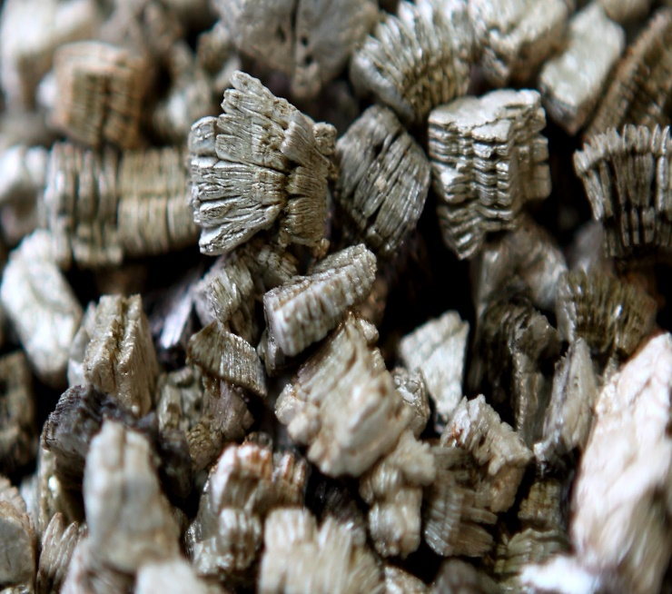 Фото, эскиз | 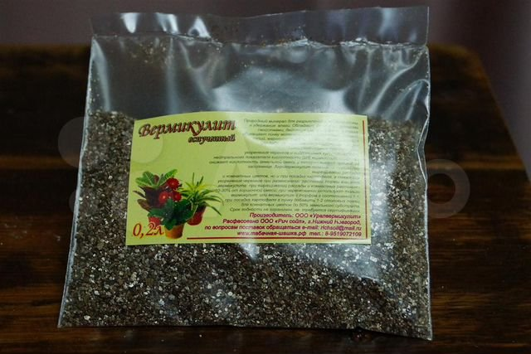 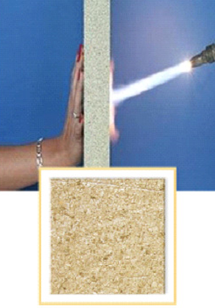 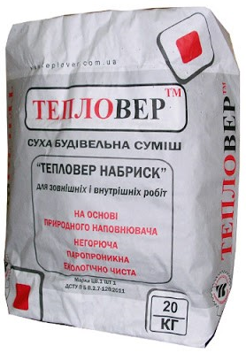
 | Свойства готовой продукции: | Вермикулит вспученный - сыпучий пористый материал в виде чешуйчатых частиц серебристого, золотистого или желтого цвета, получаемых ускоренным обжигом вермикулитового концентрата - гидрослюды, содержащей между элементарными слоями связанную воду.
 |  | Сухие смеси с вермикулитом - это строительный материал для штукатурки обеспечивающие теплоизоляцию, огнезащиту и экологически чистую отделку при отделке стен и потолков.
 |  | Плита вермикулитовая неорганическая огнезащитная – это экологически чистый материал, который одновременно с высокой огнестойкостью сочетает в себе высокие показатели по звукопоглощению, теплоизоляции, а также обладает прекрасными декоративными свойствами с неограниченным сроком эксплуатации.
 |  | Агровермикулит в 2 – 3 раза увеличивает объём содержащегося в почве воздуха и влаги, препятствует развитию плесени, грибков и размножению вредителей. Благодаря пористости, а также наличию свободных и слабосвязанных радикалов, кальция, магния, калия, алюминия, железа, кремния агровермикулит является идеальной средой в гидропонике, широко используется в декоративном и лекарственном растениеводстве, выращивании посадочного материала, черенковании декоративных и лекарственных растений, аэрировании вязких и плотных грунтов, а так же как теплоизолятор корневой системы от вымерзания.
 | Область применения | Строительство, сельское хозяйство и др. Вермикулит вспученный используется как в чистом виде для засыпки пустот (фундаментов, перекрытий), так и в качестве наполнителя строительных смесей (легких бетонов, теплых и декоративных штукатурок, огнестойких покрытий), а также в сельском хозяйстве и в животноводстве биовермикулит применяется как добавка к основному рациону животных, способствующая обогащению корма макро и микроэлементами и снижению бродильных процессов в кормосмесях.
 | Формы упаковки и транспортировки | Мешки биг бэг по 1 куб.м. |  |  | Мешки по 0,31 куб.м. (50кг) |  | По 10 шт. ПЭ упаковке |  | В ПЭ мешках 0,2-0,5 л.
 | Наличие документов стандартизации (ГОСТы, ТУ и др. код ТН ВЭД) | ГОСТ 12865-67 Вермикулит вспученный.ТН ВЭД 2530
 | Прочие свойства | Характеризуется: Биологической стойкостью; Химической стойкостью; инертностью; Тугоплавкостью; Эластичностью; Пористой поверхностью. Благодаря данным характеристикам применение вермикулита вспученного допустимо в максимально возможном диапазоне температур от плюс 1100 градусов до минус 260 градусов.
 | Производители аналогичной продукции, бренды и торговые знаки | BI VERMICULITE GROUP, "Vermi-Uz" ООО, OOO "SVERXBELPROEKT", OOO "VERMICULITE ENGINEERING", ЗАО АЛЮМОСИЛИКА и др.
 | Оптовые цены на готовую продукцию на рынке в среднем $/ т, кв.м. | куб.м. |  |  | тонн |  | кв.м. |  | тонн
 |  | 31.75 |  |  | 80 |  | 19.55 |  | 100
 | Общая проектная мощность, ТОНН / в год | 5,175
 | Проектная мощность по каждой продукции, тонн, кв.м./год | 8,280 |  |  | 518 |  | 124,200 |  | 518
 | Выручка при полной мощности, $ в год | 262,857 |  |  | 41,400 |  | 2,428,554 |  | 51,750
 |  | $2,784,560.71
3 | Спрос
 | Местный рынок
 | Перечень потребителей продукции или услуги | Стройкомплекс, прогноз необходимого жилищного строительства 28 млн. кв.м.
 | Потребность расчетно | 5,212,500.00 |  |  | 266,000.00 |  | 59,500.00 |  | 175,384.44
 | Спрос на продукцию проекта, тонн $ | $165,476,190 |  |  | $21,280,000 |  | $1,163,438 |  | $17,538,444
 | Прогноз повышения потребления, спроса | 10.00%
 | Спрос на продукцию проекта, $ | $205,458,072
 | Дополнительный анализ статистической информации (импорт/экспорт, объем производства, статистика цен и др.) в Узбекистане
 | Наименование |  | 2017 | 2018 | 2019 год |  | в среднем
 | Объем импорта продукции проекта (Узбекистан), $, (концентрат вермикулита) |  | 194,000.00 | 298,000.00 | 440,000.00 |  | 310,667
 | Объем экспорта продукции проекта (Узбекистан),. $ (концентрат вермикулита) |  | 337,000.00 | 496,000.00 | 488,000.00 |  | 440,333
 | Какие льготы и преференции, а также законы и правила применяются для проекта | Преференции и льготы для производителей, включая освобождение от налоговых и таможенных платежей на срок до 10 лет, в зависимости от объема инвестиций. В целях консервативного подхода в расчетах учтены все налоги
 | Спрос на продукцию проекта, $ | 928,000
 | Внешный рынок
 | Выводы
 | Итого объем спроса (экспорт/местный рынок), $ | $928,000 |  |  |  |  | $205,458,072
 | План продаж (экспорт/местный рынок), % | 5% |  |  |  |  | 95%
 | Доля продаж проекта на рынке, % | 15.00% |  |  |  |  | 1.29%
4 | Оборудование
 | Ведущие производители оборудования проекта, существующие передовые технологии и др. обзорные сведения | Китай, Россия, Украина и Узбекистан
 | Производительность , (количество/в год) | 3…11 куб/час. |  |  | 900 плит в день

 | Стоимость комплекта оборудования, $ | $71,429 |  |  | $950,000 |  |  | $50,000
 | Кратко описание технологического процесса изготовления ГП в предлагаемом оборудовании | Добыча и обогащение вермикулитовой породы-Дробление-Обжиг-охлаждение-сортировка-упаковка. Поготовка смеси-формовка плиты -твердение-упаковка
 | Перечень энергетических ресурсов (электричества, топливо, вода и др.) и его расход при работе оборудования по получению ГП

 | Площадь здания, сооружения необходимого для размещения данного оборудования, кв.м. | 1728
 | Количество работников в смену (в сутки, в сезон) при эксплуатации данного оборудования | 30
 | Сведения о выбранном оборудовании
 | Применяемая технология и его описание | Вспучивание путем обжига дробленной вермикулитовой породы
 | Гарантируемая производительность, в год, | 3…11 куб/час. |  |  | 900 плит в день
 | Страна происхождения оборудования | Китай, Россия, Украина и Узбекистан
 | Общая стоимость комплекта оборудования | 1,071,428.57
 | Занимаемая площадь оборудования, кв.м. | 1728
 | Срок поставки и ввода оборудования, мес. | 5
 | Перечень оборудования закупаемая на местном рынке | Трансформатор, грузовой авто,и др.
5 | Сырье и ресурсы
 | Наименование перечень основного сырья, материалов, упаковки | Руда вермикулитовая, связуещее, добавки и упаковка
 | Источники сырья (местный или импорт) | местный
 | Наименование региона источника сырья, примеры. | Тебинбулакское (Западная и восточная зоны) 18 км к СЗ пос. Карату, 5 км СЗ ж.д.ст. Караузяк, Западная зона. Запасы 169 тыс. тонн
 | Оптовые цены (Коротко конъюктура цен сырья, материалов и др. на рынке) $/кг | 0.18
 | Перечень энергетических ресурсов, ед. изм. | Эл. Энергия,КВт |  | Вода, куб.м. | Природный газ, куб.м. |  | топливо, тонн | Прочее |  |  | Прочее
 | Потребность в энергетических ресурсах в год | 2,070,000 |  | 800 | 1,000,000 |  | 276 | нет |  |  | нет
 | Тарифы, $ | 0.04 |  | 0.17 | 0.06 |  | 660

6 | Место размещения проекта
 | Регион места размещения | Караузякский район Республика Каракалпакстан
 | Юридический адрес проекта | 12.01.2021 йил. Республика Каракалпакстан,район Караузяк, АПЖ Куйбак. Усманов Ш.
 | Другие параметры места размещения проекта | 0
 | Другие параметры места размещения проекта | Будет уточнено
 | Существующие здания и прочие основные фонды | Будет уточнено
 | Занимаемая площадь проекта, Га, в том числе: | 0.26
 | Площадь производственных зданий и сооружений | 0.1728
 | Площадь прилегающей к зданиям территории | 0.0864

 | Предварительная стоимость 1 кв.м. строительства в регионе, $ | 200
 | Предварительная стоимость здания и сооружения проекта, $ (при отсутствии сметы) | $51,840

7 | Экономическая эффективность
 | Стоимость проекта, $, в том числе | $1,335,788
 | Показатели | Затраты в национальной валюте | Затраты в СКВ | Всего | Структура |  |  | Займ / кредит | Местный инвестор | Иностранный инвестор
 | Проектирование | 42,857 | 0 | 42,857 | 3% |  |  | 0 | 42,857 | 0
 | Здания, сооружения, земля | 0 | 0 | 0 | 0% |  |  | 0 | 0 | 0
 | Основное оборудование | 51,840 | 0 | 51,840 | 4% |  |  | 0 | 51,840 | 0
 | Вспомогательное оборудование | 0 | 1,071,429 | 1,071,429 | 73% |  |  | 950,000 | 0 | 121,429
 | Транспортные расходы, шеф-монтаж, обучение | 0 | 42,857 | 42,857 | 3% |  |  | 0 | 0 | 42,857
 | Прочие фиксированные активы | 0 | 0 | 0 | 0% |  |  | 0 | 0 | 0
 | Всего Фиксированные Активы | 0 | 75,000 | 75,000 | 5% |  |  | 0 | 0 | 75,000
 | структура | 7% | 93% | 100% | 0% |  |  | 74% | 7% | 19%
 | Запасы сырья и материалов (3 месяцов) | 130,467 | 0 | 130,467 | 9% |  |  | 0 | 130,467 | 0
 | Финансовые издержки | 12,464 | 47,500 | 59,964 | 4% |  |  | 0 | 12,464 | 47,500
 | ВСЕГО ПЕРВОНАЧАЛЬНАЯ СТОИМОСТЬ ПРОЕКТА | 237,628 | 1,236,786 | 1,474,414 | 100% |  |  | 950,000 | 237,628 | 286,786
 | Структура | 16% | 84% | 100% | 0% |  |  | 64% | 16% | 19%
 | Прямые инвестиции, $ в том числе: | $264,360
 | Вклад местного инвестора (инициатора), $ | $122,717
 | Вклад иностранного инвестора, $ | $141,643
 | Кредиты или займы, $ | 950,000
 | Наименование кредиторов | Кредит 1 |  |  |  |  | Кредит 2
 | Сумма кредита | 950,000.00 |  |  |  |  | 0
 | Период освоения кредита, мес. | 5.00 |  |  |  |  | 8.00
 | Срок возврата кредита, лет | 5.00 |  |  |  |  | 5.00
 | % ставка | 12% |  |  |  |  | 21%
 | Залог, обеспечение кредита | Имущество инициатора и поручительство

 | Налоги | Ставка, % |  | Льготы |  | База расчета налога
 | Налог на прибыль, % | 12% |  | нет |  | Чистая прибыль
 | Налог на имущество, % | 2% |  | нет |  | Остаточная стоимость имущества
 | Налог на землю, сум за ГА | 20,000,000 |  | нет |  | Площадь, ГА
 | НДС, % | 15% |  | нет |  | Выручка за вычетом НДС расходной части
 | Акциз, % | 0% |  | нет |  | Выручка
 | Прочие налоги, % | 1% |  | нет |  | Выручка
 | Потоки наличности
 | Годы | 1 год | 2 год | 3 год | 4 год | 5 год | 6 год | 7 год | 8 год | 9 год | 10 год
 | Притоки наличности | 0 | 1,253,052 | 1,775,981 | 1,915,209 | 2,054,437 | 2,193,665 | 2,332,893 | 2,472,121 | 2,716,594 | 2,908,761
 | Оттоки наличности | 1,474,414 | 1,183,897 | 1,617,922 | 1,669,347 | 1,720,773 | 1,636,483 | 1,044,493 | 1,663,058 | 2,074,412 | 1,716,963
 | Чистый поток наличности | (1,474,414) | 69,155 | 158,059 | 245,862 | 333,665 | 557,182 | 1,288,400 | 809,063 | 642,182 | 1,191,797
 | Срок окупаемости (DPP) (месяц) | 57
 | Внутренная норма доходности (IRR),% | 46.3%
 | Чистая приведенная ценность (NPV), $ | 4,229,407
 | Индекс доходности инвестиций ( (PI) | 9.07
 | Количество рабочих мест | 41
 | Количество рабочих мест на 1 млн. $ инвестиций | 30
 | Налоговые льготы и преференции по проекту | Преференции и льготы для производителей, включая освобождение от налоговых и таможенных платежей на срок до 10 лет, в зависимости от объема инвестиций. В целях консервативного подхода в расчетах учтены все налоги
8 | Преимущества, недостатки и нерешенные вопросы
 | Сильные стороны (Преимущества проекта) | Высокий спрос Подержка государства отрасли Наличие собственной сырьевой базы для производства продукции.
 | Слабые стороны (недостатки) | Высокая энергоемкость, возможные перебои энергоснабжением, высокие транспортные расходы перевозки пористого материала. Себестоимость продукции зависит от качества сырья месторождения
 | Возможности | Наличие широкого круга потребителей, возможности расширения ассортимента продукции, повышение качества строительства и конструкций
 | Угрозы | Проект высокоэнегоемкий и есть риски обеспечением газом и другими энергетическими ресурсами Наличие на рынке аналагичной импортной продукции
 | Нерешенные вопросы и необходимые меры: | Не проведены полупромышленные испытания соответствия качества сырья месторождения к получениию продукции проекта.
 |  | Необходимо изыскать место реализации проекта c коммунальной и дорожной инфраструктурой, получить лицензию на разработку месторождения
 |  | Необходимо изыскать партнера (в том числе иностранного инвестора) заинтересованного в участии в проекте инвестициями для оплаты стоимости оборудования и его доставки, обучения персонала и финансовых издержек.
 |  | Для открытия финансирования необходимо разработать ПСД и выбрать поставшиков оборудования, строительных работ, сырья и материалов и заключить с ними договоры

Рейтинг инициатора проекта

Рейтинг готовности инвестиционного проекта

